Товары
№ | Автор | Название | Цена | ISBN | Обложка | Число страниц | Стандарт | Издательство | Год издания | Возраст | Анотация | Переплет | Вес | Формат книги | Ссылка на обложку | штрихкод
1 | Антон Ломаев | БОМ-БОМ-БОМ | 1262.25 | 978-5-6050090-0-9 | 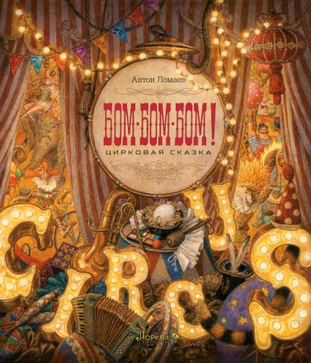 | 64 | 11 | ЛОРЕТА | 2023 | 3+ | «БОМ-БОМ-БОМ!» — это книга о цирке. Но не о том цирке, в который можно купить билет и отправиться на представление к назначенному часу, а об образе цирка, рождающемся в голове ребенка, когда слово «цирк» лишь повод для собственной фантазии. Художник Антон Ломаев в детстве жил в небольшом городе Витебске, где собственного цирка не было. Свой цирк он придумывал сам. И в этом выдуманном цирке не было места насилию, дрессуре и принуждению. Зато там был праздник и дружеское сотворчество людей и животных. Книга «БОМ-БОМ-БОМ!» рассказывает о детской фантазии, о предчувствии чуда, о рождении образа мира у ребенка. | твердый | 0.92 | 270х310 | https://cloud.mail.ru/public/Xehp/Qg5oTEcHk | 9785605009009
2 | Братья Гримм | Маленькие человечки | 994.95 | 978-5-6042332-1-4 | 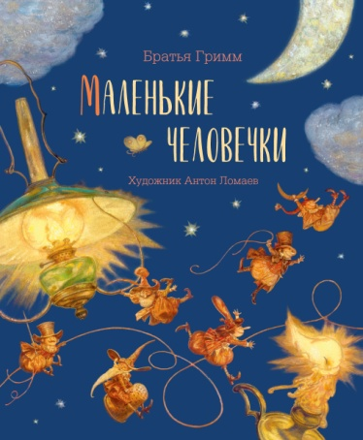 | 32 | 17 | ЛОРЕТА | 2023 | 3+ | Сказка всемирно известных немецких сказочников Братьев Гримм "Маленькие человечки" рассказывает о чуде. О чуде доброты и взаимной благодарности. Трудолюбие бедного сапожника вознаграждается самым неожиданным образом - к нему на помощь приходят крошечные существа, похожие на гномов. Но и сам сапожник не остается у них в долгу... В этой книге вместе с Братьями Гримм очаровательную старую сказку нам заново рассказывает известный художник - иллюстратор Антон Ломаев. | твердый | 0.55 | 245х305 | https://cloud.mail.ru/public/Xwbh/UHmXkcQYg | 9785604233214
3 | Шарль Перро | Красная Шапочка | 994.95 | 978-5-6042332-0-7 | 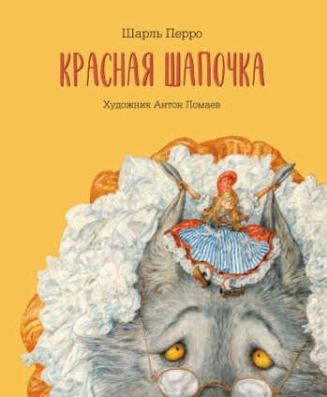 | 48 | 12 | ЛОРЕТА | 2022 | 3+ | Персонажам сказок Шарля Перро суждена долгая счастливая жизнь как в литературе, так и в сердцах маленьких читателей. Золушка и Спящая красавица, Кот в сапогах и Красная Шапочка стали любимыми друзьями всех детей. А если за интерпретацию такой знакомой и с детства любимой сказки, как "Красная Шапочка", берется замечательный петербургский художник Антон Ломаев, можно с уверенностью сказать, что ее новая жизнь будет яркой, неожиданной и захватывающе интересной! Слышите стук? Это стучат по булыжной мостовой деревянные колёса фургончика бродячих артистов. А это значит, что скоро раздвинется разноцветный занавес и мы увидим увлекательный спектакль, главные герои которого нам хорошо знакомы... | твердый | 0.6 | 245х305 | https://cloud.mail.ru/public/aTaK/ET7NbtKrC | 9785604233207
4 | Шарль Перро | Кот в сапогах | 994.95 | 978-5-6042332-6-9 | 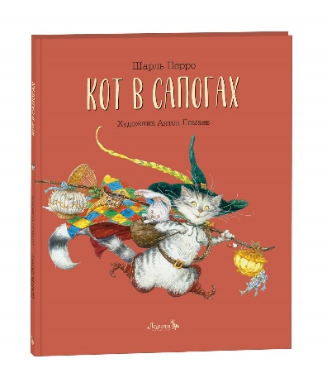 | 48 | 15 | ЛОРЕТА | 2023 | 6+ | "Кот в сапогах" — старинная сказка, написанная французским сказочником Шарлем Перро, — наполнена юмором, иронией и духом народного творчества. Недаром считается, что за основу своих сказок Перро брал истории, которые кормилица — простая крестьянка — рассказывала его маленькому сыну. А художник Антон Ломаев превратил эту книгу в настоящее театральное представление, где всем заправляет Кот — искусный режиссер и главный актер своего собственного спектакля. | твердый | 0.6 | 245х305 | https://cloud.mail.ru/public/nbB8/QZ2wwRwNM | 9785604233269
5 | Х.К. Андерсен | Свинопас | 994.95 | 978-5-6042332-4-5 | 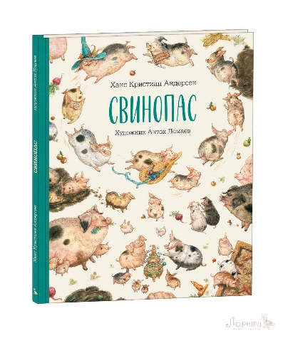 | 40 | 12 | ЛОРЕТА | 2022 | 6+ | Жил-был принц. И пусть королевство у него было крошечное, но все-таки настоящее - хоть женись! Вот жениться он и надумал. Решил принц посвататься к дочке самого императора. И послал ей в подарок самое дорогое, что у него было - розу и соловья… | твердый | 0.52 | 245х305 | https://cloud.mail.ru/public/g5Ea/qXj658Rkn | 9785604233245
6 | Антон Соя | Про художника Фому | 445.5 | 978-5-6042332-7-6 | 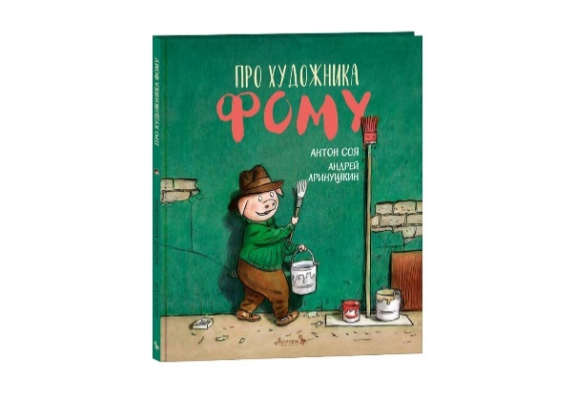 | 32 | 14 | ЛОРЕТА | 2020 | 6+ | У каждого свой талант. У писателя Антона Сои удивительный талант - интересно и ненавязчиво рассказывать о том, что действительно важно в жизни. Причём о таком важном и нужном, про которое все, в общем-то, знают, но почему-то часто забывают. У знаменитого художника Андрея Аринушкина замечательный талант - вести своё повествование в линиях и красках, украшая и раскрывая авторский текст. Его яркие, живые иллюстрации не только позволяют увидеть героев и события, которые с ними происходят, но и понять их чувства. У симпатичнейшего героя этой истории, поросёнка Фомы, с детства был талант к рисованию. Он-то и привёл его из родных Больших Грязищ в город, в саму Академию художеств. А в городе жизнь совсем другая, суматошная, и свинок здесь почему-то не очень жалуют… Но славный характер, доброе сердце и новые друзья помогли Фоме разобраться в сложных вопросах, а главное — остаться собой. | твердый | 0.57 | 245х305 | https://cloud.mail.ru/public/vvWF/z1EEJcSyq | 9785604233276
7 | Х.К. Андерсен | СКАЗКИ: Улитка и розовый куст, Блоха и профессор, Серебряная монетка, Пятеро из одного стручка, Перо и чернильница | 994.95 | 978-5-6042332-3-8 | 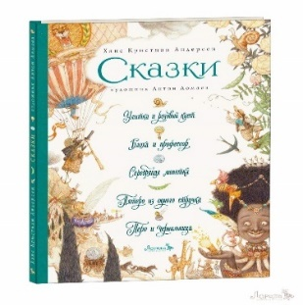 | 48 | 16 | ЛОРЕТА | 2024 | 6+ | Сказки Ханса Кристиана Андерсена любят и читают во всем мире. Но как порой бывает с литературным наследием большого писателя, на полках магазинов мы видим лишь небольшое число самых популярных произведений автора. Но есть и другие сказки автора, которые публикуются редко - и это настоящие драгоценные жемчужины. Пять таких сказок издательство Лорета выбрало для этой книги. Иллюстрации для этого издания создал художник Антон Ломаев. | твердый | 0.57 | 235х325 | https://cloud.mail.ru/public/Jmy2/qupGfXCuJ | 9785604233238
8 | Х.К. Андерсен | СКАЗКИ: Свинья-копилка, О том, как буря перевесила вывески, Мотылек, Чайник, Соловей | 994.95 | 978_5_6042332_5_2 | 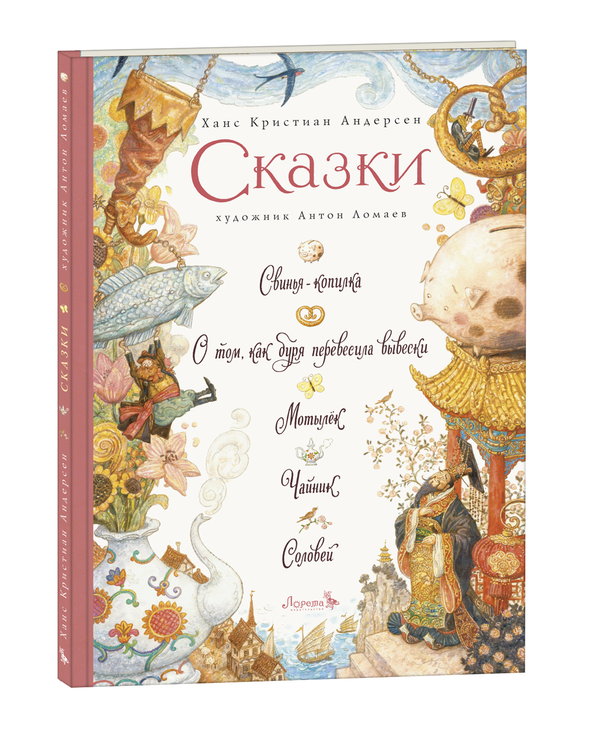 | 48 | 14 | ЛОРЕТА | 2022 | 6+ | Сказки Ханса Кристиана Андерсена любят и читают во всем мире. Но, как порой бывает с литературным наследием большого писателя, на полках магазинов мы видим лишь небольшое число самых популярных произведений автора. Но есть и другие сказки Андерсена, которые публикуются редко,-и это настоящие драгоценные жемчужины. Пять таких сказок издательство Лорета выбрало для своей книги. "Свинья-копилка", "О том, как буря перевесила вывески", "Мотылек", "Чайник", "Соловей" - волшебные истории, наполненные мудростью и тонким юмором сказочника Андерсена. Иллюстрации для этого издания создал художник Антон Ломаев. | твердый | 0.6 | 235х325 | https://cloud.mail.ru/public/S7zB/9eG4wnwkd | 978_5_6042332_5_2
9 | Вильгельм Гауф | Калиф-Аист | 935.55 | 978-5-6042332-8-3 | 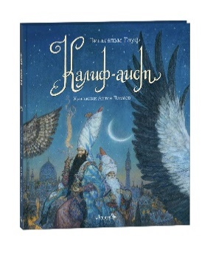 | 56 | 15 | ЛОРЕТА | 2025 | 6+ | Калиф Хасид, повелитель Багдада, случайно покупает у бродячего торговца волшебный порошок, с помощью которого человек может превратиться в любого зверя или птицу. Вместе с визирем они решают обернуться аистами, чтобы подслушать птичьи разговоры. Но горе тому, кто забудет нужное заклинание! Ведь он утратит человеческий облик навсегда... Волшебная сказка известного немецкого сказочника Вильгельма Гауфа с великолепными иллюстрациями художника Антона Ломаева погружает читателя в чарующий мир средневекового Востока, полный чудес, внезапных превращений и неожиданных спасений. За работу над этой книгой художник Антон Ломаев был награждён премией Всероссийского конкурса книжной иллюстрации «Образ книги» в номинации «Лучшие иллюстрации к произведениям для детей и подростков». | твердый | 0.67 | 245х305 | https://cloud.mail.ru/public/W4ec/Jz7NLVQnH | 9785604233283
10 | Вильгельм Гауф | Маленький мук | 994.95 | 978-5-6042332-9-0 | 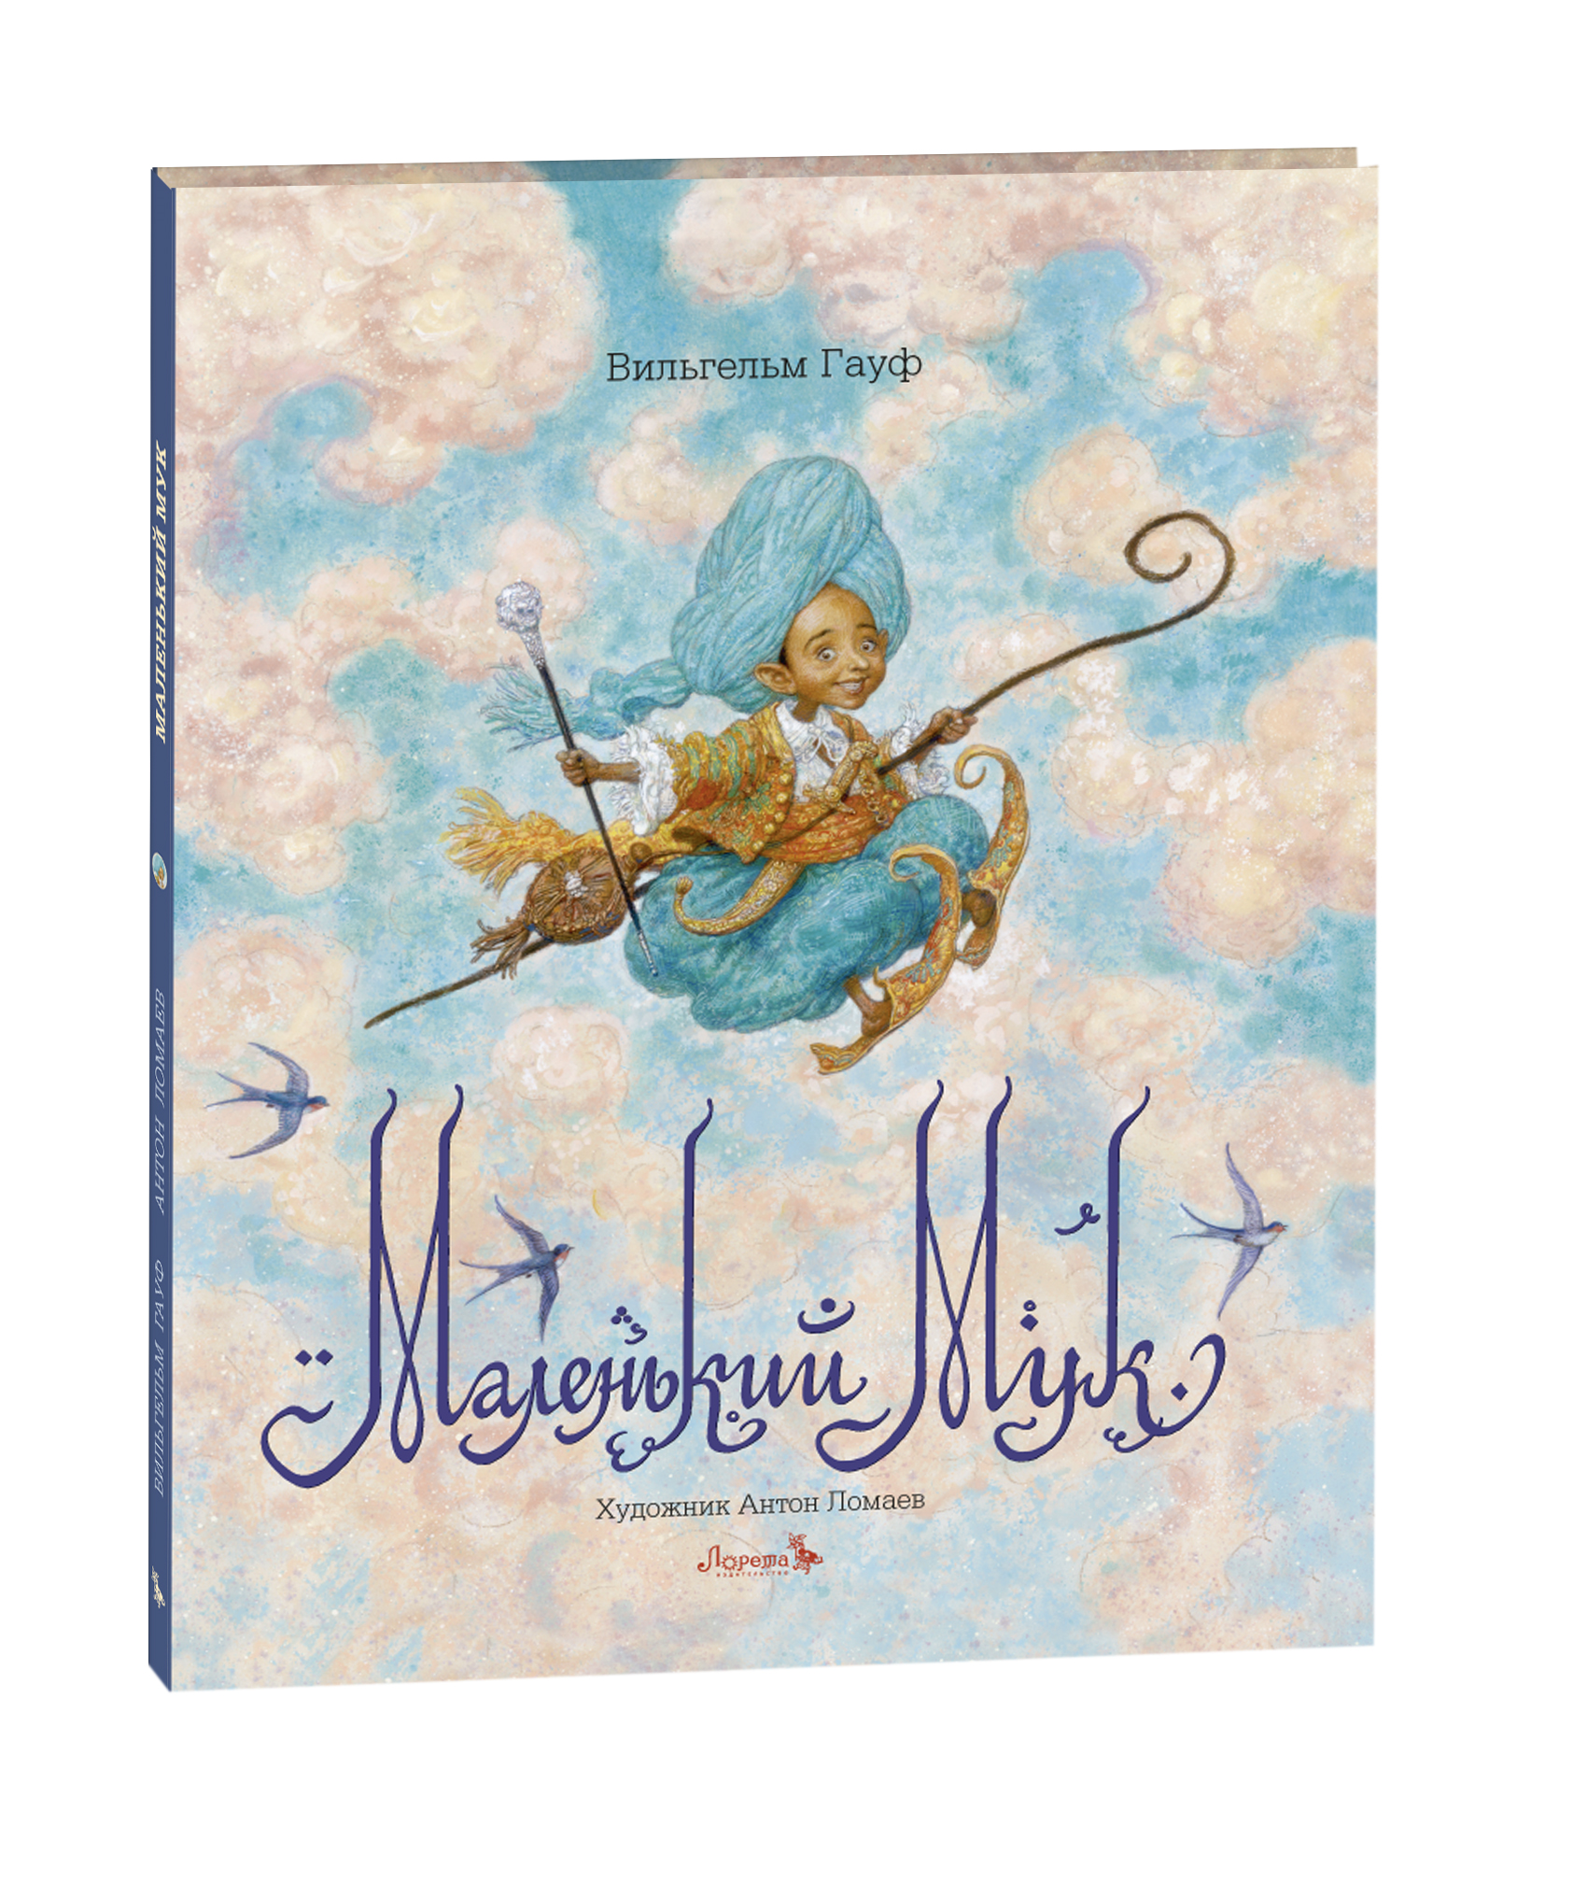 | 56 | 15 | ЛОРЕТА | 2022 | 6+ | «Маленький Мук» — известнейшая сказка немецкого писателя Вильгельма Гауфа и одна из самых любимых сказок детей всего мира на протяжении двух последних столетий. В ней рассказана история человека по прозвищу Маленький Мук, на долю которого выпали как горести, так и самые необыкновенные приключения. Ещё ребёнком изгнанный родственниками из собственного дома, он кажется обречённым на нищету и гибель, но череда неожиданных и волшебных событий поможет маленькому путнику не только выжить, но и сделает его богатым. И, как бывает в волшебных сказках, злодеи будут посрамлены и наказаны, независимо от их силы и положения, а доброе сердце простодушного путника найдёт утешение и награду. Волшебные иллюстрации, переносящие вас в чарующий мир сказочного Востока, для этой книги нарисовал известный петербургский художник Антон Ломаев. | твердый | 0.67 | 245х305 | https://cloud.mail.ru/public/hGW4/nDka7pL1r | 9785604233290
11 | Братья Гримм | Храбрый портняжка | 994.95 | 978-5-6045387-0-8 | 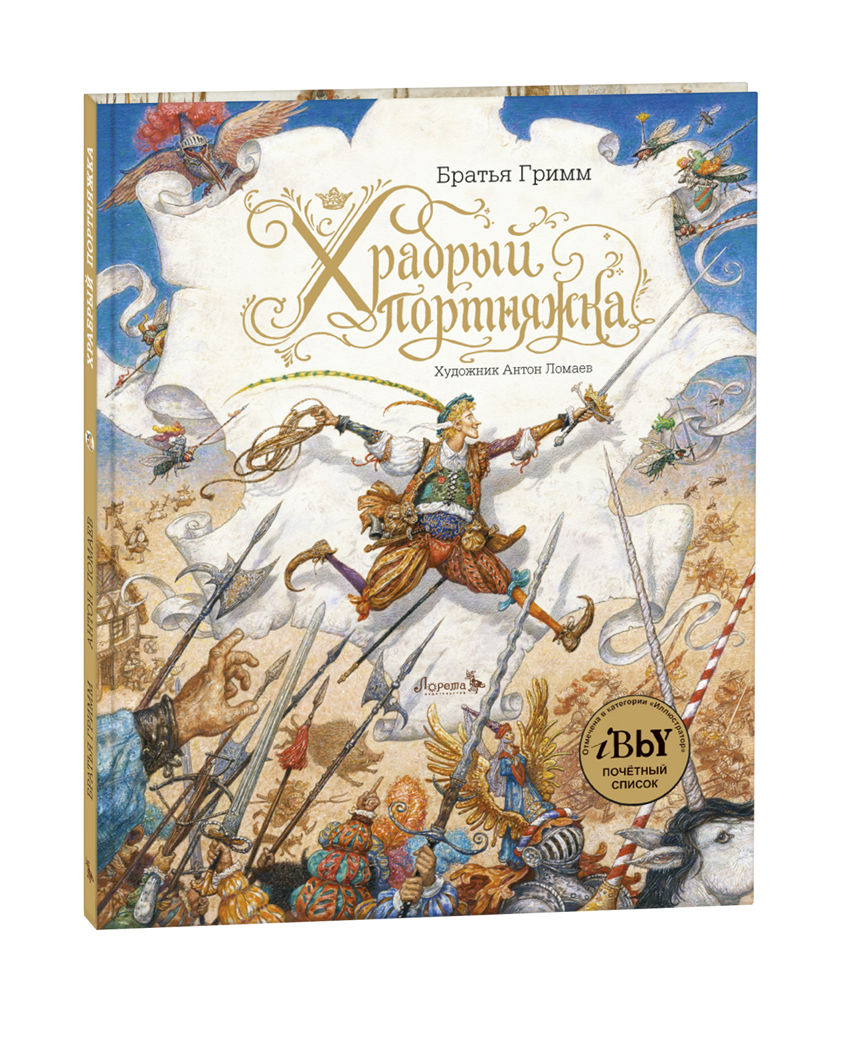 | 56 | 12 | ЛОРЕТА | 2020 | 6+ | Если ты всего лишь маленький портняжка, но у тебя отважное сердце, безудержная фантазия и безграничная вера в себя, то жизнь наверняка приготовила тебе немало приключений. Сказка «Храбрый портняжка» братьев Гримм начинается обычным утром с покупки варенья на завтрак — а заканчивается королевской короной на голове портного. А по пути вас ждут удивительные истории, встречи со злыми великанами, свирепым единорогом и гигантским кабаном. Иллюстрации для этой книги, погружающие читателя в сказочную атмосферу средневековой Германии, нарисовал художник Антон Ломаев. За работу над этой книгой он был награждён Почётным дипломом Международного Совета по детской книге IBBY (International Board on Books for Young People). А сама книга была включена в Почётный список IBBY (IBBY Honour List 2018) в числе лучших в мире книг для детей. | твердый | 0.67 | 245х305 | https://cloud.mail.ru/public/qVHM/Qm9rWh4Cz | 9785604538708
12 | Льюис Роберт Стивенсон | Остров Сокровищ | 2450.25 | 978-5-6045387-1-5 | 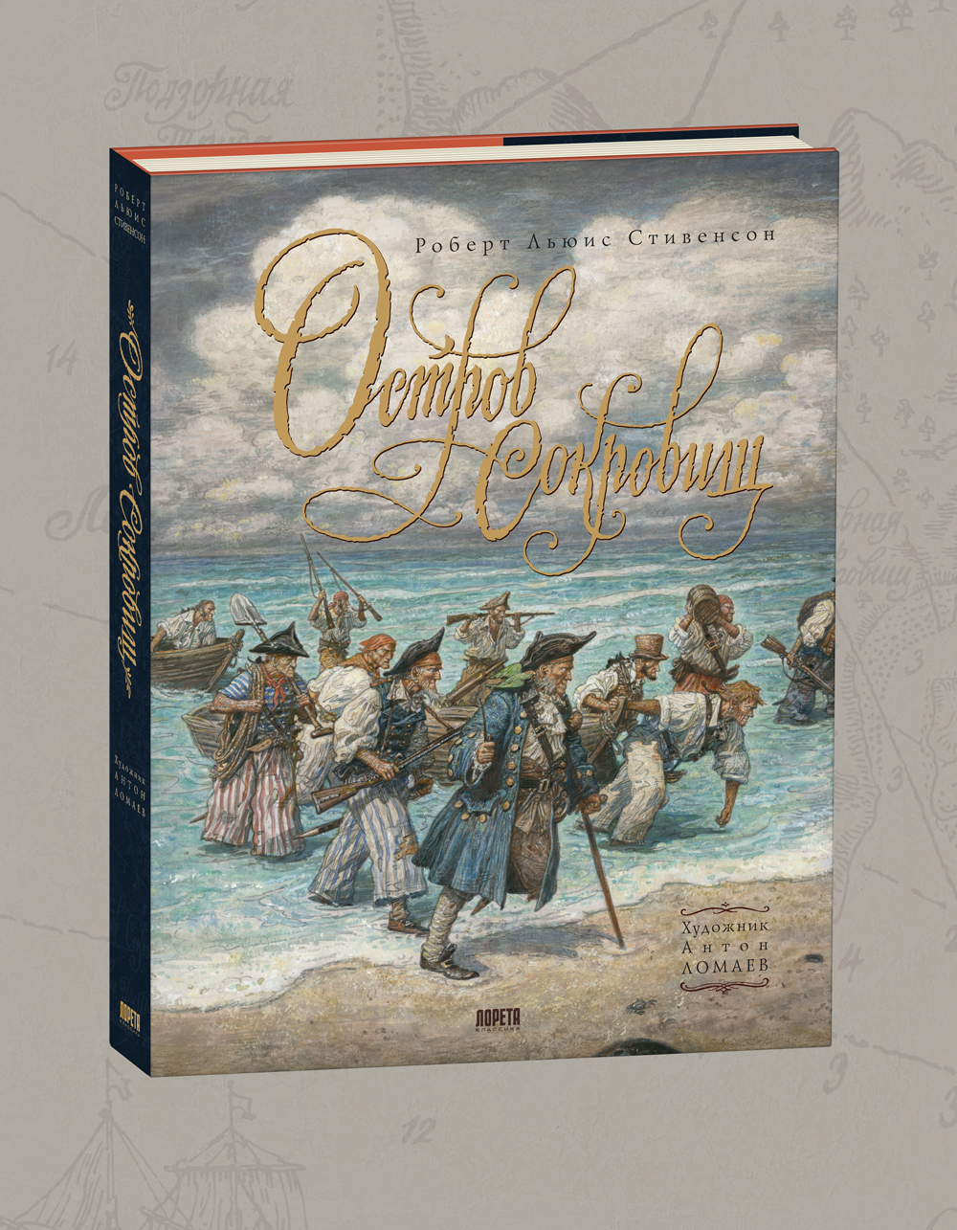 | 272 | 4 | ЛОРЕТА | 2023 | 6+ | «Остров Сокровищ» — одна из величайших книг в истории литературы. Её величие определяется не размерами романа, а степенью влияния на мировую культуру. Многие поколения подростков зачитывались «Островом Сокровищ», мечтая о будущей взрослой жизни, наполненной приключениями и интересными встречами. Яркие образы путешественников и пиратов, придуманных Стивенсоном, до сих пор являются источником вдохновения для новых и новых произведений приключенческого жанра в литературе, театре, кино и изобразительном искусстве. А роман, написанный сто сорок лет назад, и сейчас читается удивительно свежо и увлекательно.Художник Антон Ломаев поделился с читателями своим видением «Острова Сокровищ». В книгу вошли более девяноста иллюстраций, исполненные специально для этого издания. Они превратят чтение всемирно известного романа в яркое приключение, наполненное живыми образами пиратов, моряков и кладоискателей. | твердый | 1.52 | 215х280 | https://cloud.mail.ru/public/62uw/MjCfAawzW | 9785604538715
13 | А. К. Дойл | Приключения Шерлока Холмса. Человек с рассечённой губой | 1188 | 978-5-6045387-2-2 | 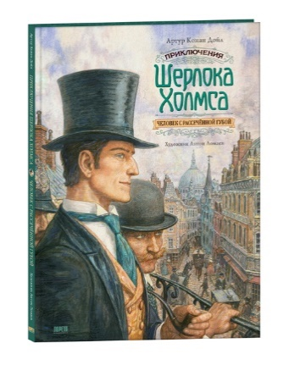 | 64 | 12 | ЛОРЕТА | 2022 | 16+ | Шерлок Холмс и доктор Ватсон — каноничная литературная пара, созданная сэром Артуром Конан Дойлом. Она продолжает волновать умы многих поколений читателей, а художников и режиссёров вдохновляет на создание новых произведений. Одним из самых увлекательных рассказов о приключениях известного сыщика считается «Человек с рассечённой губой». Повествование, начинаясь у уютного камина, проведёт вас по опасным районам и сумрачным притонам портового Лондона, по зелёным английским предместьям и, благодаря блистательной дедукции Шерлока Холмса, закончится неожиданнейшей развязкой в полицейском отделении Сити. Иллюстрации для этого издания создал петербургский художник Антон Ломаев. В этой книге, как в небольшом выпуклом зеркале, вы сможете рассмотреть весь мир викторианского Лондона конца XIX века, весь мир приключений Шерлока Холмса. | твердый | 0.52 | 210х295 | https://cloud.mail.ru/public/9qDD/oxbpizgyS | 9785604538722
14 | Х.К. Андерсен | Новое платье короля | 994.95 | 978-5-6045387-3-9 | 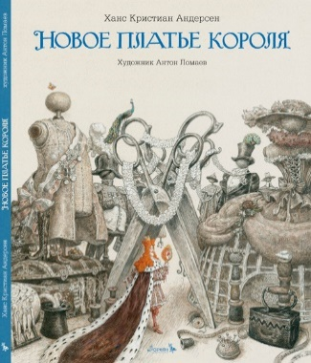 | 48 | 14 | ЛОРЕТА | 2021 | 6+ | Жил-был на свете король. Любил он почести и красивые наряды, не сомневался в своём величии и не позволял сомневаться другим. Но высокомерие, как и любое дурное качество, имеет свою уязвимость. На каждого такого короля найдётся и свой хитрец, и тот, кто сможет громко сказать миру правду, несмотря на всё великолепие королевских нарядов. Эту нестареющую историю рассказал великий датский сказочник Ханс Кристиан Андерсен, а проиллюстрировал издание замечательный петербургский художник Антон Ломаев. | твердый | 0.6 | 245х305 | https://cloud.mail.ru/public/J1LU/aMzd4Ya2A | 9785604538739
15 | Х.К. Андерсен | Принцесса на горошине | 994.95 | 978-5-6045387-5-3 | 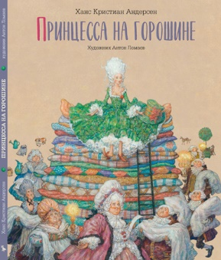 | 32 | 18 | ЛОРЕТА | 2021 | 6+ | Жил-был принц, и пришло время ему жениться. Объехал он весь свет, но подходящей невесты не нашёл. Однако порой то, что кажется далёким и недостижимым идеалом, может скрываться совсем рядом… Сказка Андерсена «Принцесса на горошине» наполнена весёлой иронией и житейской мудростью. Художник Антон Ломаев придумал к ней иллюстрации, прогуливаясь с семьёй по паркам Петергофа, где до сих пор живёт дух куртуазности барочных дворцов XVIII века. Некогда там гуляли настоящие принцы и принцессы, и даже сейчас кажется, что среди зелёных лабиринтов вот-вот мелькнёт пышное платье или треуголка или проедет меж деревьев золочёная карета. | твердый | 0.55 | 245х305 | https://cloud.mail.ru/public/Mpqs/KHnvMSXcJ | 9785604538753
16 | Х.К. Андерсен | Русалочка | 994.95 | 978-5-6045387-6-0 | 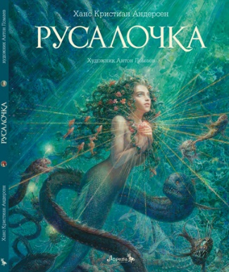 | 56 | 15 | ЛОРЕТА | 2024 | 6+ | История Русалочки — волшебная и печальная. Яркие оттенки бирюзы и блеск солнца на морской пене соседствуют в ней с сумрачными тонами океанских глубин, напоминая об их страшных обитателях. Однако прежде всего это рассказ о любви. Любви неразделённой и жертвенной, но всё равно светлой и дарящей надежду. А ещё это история о том, как Русалочка обрела бессмертную душу, размышления автора о смысле жизни и её ценностях и о вере, что творит чудеса. «Русалочка» — первая книга в ряду авторских проектов петербургского художника Антона Ломаева. Она выдержала множество переизданий на нескольких языках мира, но по-прежнему остаётся ярким примером оригинального и глубокого прочтения художником нестареющей сказки Ханса Кристиана Андерсена. Эта книга обращена к широкому кругу читателей, как взрослых, так и детей. | твердый | 0.6 | 245х305 | https://cloud.mail.ru/public/opH7/VXnEQWNg9 | 9785604538760
17 | Х.К. Андерсен | Стойкий оловянный солдатик | 994.95 | 978-5-6045387-4-6 | 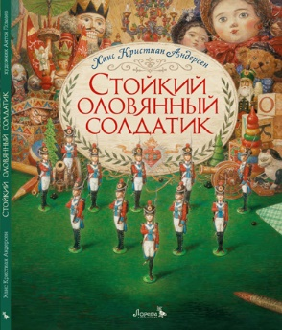 | 40 | 17 | ЛОРЕТА | 2021 | 6+ | Ханс Кристиан Андерсен — не только великий сказочник, но и настоящий волшебник. Сказка о том, как полюбили друг друга оловянный солдатик и бумажная танцовщица, стала одной из самых известных историй любви в мировой литературе. И неважно, что герои — игрушки. Их преданность и самоотверженность уже почти двести лет трогают сердца читателей, детей и взрослых. Иллюстрации Антона Ломаева переносят нас в уютный мир маленького европейского города начала XIX века — во времена Андерсена. Они рассказывают нам историю семьи, в доме которой развиваются события сказки: обычной счастливой семьи с её бытом, радостями и небольшими происшествиями, так похожей на семью самого художника. | твердый | 0.55 | 245х305 | https://cloud.mail.ru/public/sNBp/uBvdBXBV9 | 9785604538746
18 | Эрнст Теодор Амадей Гофман | Щелкунчик и мышиный король | 2153.25 | 978-5-6045387-8-4 | 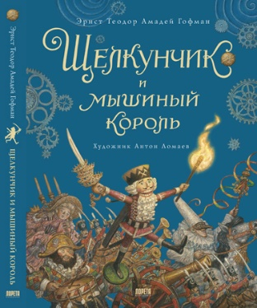 | 192 | 7 | ЛОРЕТА | 2023 | 6+ | Сказка Эрнста Теодора Амадея Гофмана «Щелкунчик и мышиный король» давно стала синонимом новогоднего и рождественского настроения. В России она очень быстро обрела всенародную любовь. А музыка Петра Ильича Чайковского, написанная по мотивам сказки для одноименного балета, теперь совершенно неотъемлема от волшебной истории об отважном деревянном человечке. Петербургский художник Антон Ломаев предлагает свое прочтение «Щелкунчика». Его удивительные иллюстрации помогут вам погрузиться в фантастический мир сказки Гофмана, а комментарий к новому изданию, написанный художником, расскажет о жизни и творчестве этого известнейшего представителя немецкого романтизма. | твердый | 1.1 | 215х285 | https://cloud.mail.ru/public/EXgQ/G8jQxVfdh | 9785604538784
19 | Х.К. Андерсен | Снежная королева | 1470.15 | 978-5-6045387-7-7 | 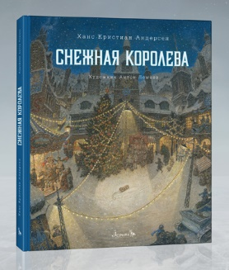 | 88 | 8 | ЛОРЕТА | 2024 | 6+ | «Снежная королева» — одна из самых известных в мире сказок, вдохновлявшая многих художников. Услышав её название, невольно представляешь старинный датский городок в канун Рождества, падающий снег, сани Снежной королевы, уносящие Кая на Северный полюс… Всё это — сложившийся иллюстративный канон. Однако художник Антон Ломаев предлагает своё виденье известной сказки, перенося её действие в ХХ век. Это столетие — сложное, ужасное и прекрасное — стало испытанием на прочность для многого, что казалось людям незыблемым. В таком преломлении сказка Андерсена звучит совсем иначе, заставляя читателя заново всмотреться в знакомый сюжет. И убедиться, что он не теряет актуальности, завораживающими словами великого сказочника повествуя о непреходящих ценностях — вере, надежде и любви. | твердый | 0.7 | 255х305 | https://cloud.mail.ru/public/6Nhw/rB33BmRZA | 9785604538777
20 | Х.К. Андерсен | Дикие лебеди | 994.95 | 978-5-6047351-1-4 | 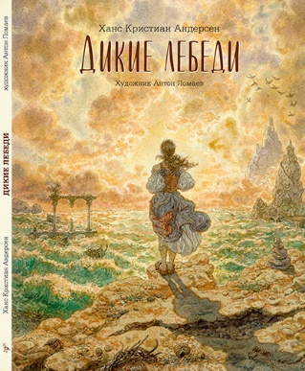 | 56 | 15 | ЛОРЕТА | 2022 | 6+ | Принцесса Элиза и одиннадцать её братьев растут в счастливой семье. Но всё меняется, когда в их доме появляется мачеха-колдунья. Принцев она превращает в лебедей, а маленькую Элизу выгоняет из дворца... Сказка «Дикие лебеди» — это история о любви, верности и спасении. Главная героиня противостоит злой воле и испытаниям, выпавшим на её долю. Но, как и должно быть в волшебных сказках, всё закончится избавлением от злых чар и свадьбой с прекрасным королём. Иллюстрации к одной из самых пронзительных сказок Ханса Кристиана Андерсена для этого издания нарисовал известный петербургский художник Антон Ломаев. | твердый | 0.6 | 245х305 | https://cloud.mail.ru/public/H5SL/qwyspPJbi | 9785604735114
21 | Х.К. Андерсен | Гадкий утенок | 994.95 | 978-5-6047351-0-7 | 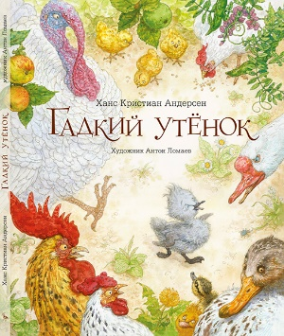 | 48 | 15 | ЛОРЕТА | 2022 | 3+ | Сказка Ханса Кристиана Андерсена «Гадкий утёнок» — одна из известнейших авторских сказок. История маленького лебедя, по ошибке появившегося на свет в утиной семье, трогает сердца многих поколений маленьких читателей. Ведь это не только рассказ об испытаниях, выпавших на долю маленькой птицы, но и история взросления, надежды и воплощённой в жизнь мечты. В этой книге, проиллюстрированной художником Антоном Ломаевым, вы заново, шаг за шагом, пройдёте историю Гадкого утёнка — от его загадочного появления на птичьем дворе деревенского дома до встречи с собратьями, признавшими его прекраснейшим из лебедей. | твердый | 0.58 | 245х305 | https://cloud.mail.ru/public/AnzM/8dWqZTAhx | 9785604735107
22 | Джеймс Оливер Кервуд | Охотники на волков | 2079 | 978-5-6045387-9-1 | 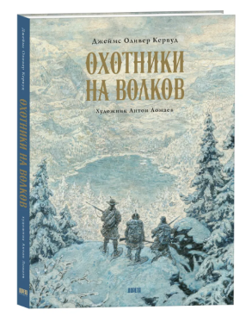 | 176 | 6 | ЛОРЕТА | 2022 | 16+ | Джеймс Оливер Кервуд — классик американской литературы и известный защитник окружающей среды. В его произведениях увлекательные приключения героев разворачиваются среди суровой дикой природы. Леса, озера, реки Северной Америки, обитающие там звери — полноправные герои его литературных сюжетов. Повесть «Охотники на волков» — яркий пример наследия писателя. Захватывающая история двух юных охотников — жителей Канады столетней давности — дышит подлинными страстями. Человеческое благородство и отвага сталкиваются здесь с коварством и жестокостью врагов, с опасностями зимней лесной глуши. Художник Антон Ломаев создал для парижского издательства «Сарбакан» серию иллюстраций ккниге Кервуда. Теперь с этой выдающейся работой может познакомиться и российский читатель. Специально для этого издания известный писатель и переводчик Анна Гурова сделала новый перевод книги. | твердый | 1 | 210х295 | https://cloud.mail.ru/public/ADh5/VPrnoCkpu | 9785604538791
23 | Герман Мелвилл | Моби Дик, или Белый Кит | 3564 | 978-5-6047351-2-1 | 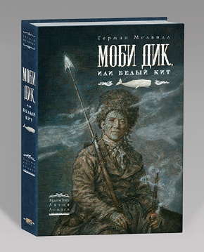 | 512 | 4 | ЛОРЕТА | 2024 | 16+ | Китобойное судно «Пекод» отправляется в дальнее плаванье. На его борту пестрая команда моряков разных рас и национальностей. Но морским охотникам предстоит узнать, что главная цель капитана их судна Ахава вовсе не китовый жир и спермацетовое масло. Его сердце пылает огнем мщения. Он охотится за легендарным и опасным китом-альбиносом Моби Диком, лишившим Ахава ноги в одном из предыдущих плаваний. Герман Мелвилл, имевший опыт китобоя, подробно и со знанием дела описывает жизнь охотников за китами. Со страстью любознательного первооткрывателя он рассказывает обокеане и его обитателях. Но за живыми деталями и характерами вырастает трагедия библейского масштаба, где перед героями романа встают вопросы самого высокого порядка: ожизни исмерти, добре изле. Иллюстрации Антона Ломаева уже украсили издания «Моби Дика» на английском, французском, китайском, литовском ирусском языках. Специально для этой книги, вышедшей виздательстве «Лорета», вдобавок кпрежним иллюстрациям художник сделал сорок новых рисунков, которые помогут читателю погрузиться в волнующий мир великого романа. | твердый | 2.05 | 197х285 | https://cloud.mail.ru/public/RPpQ/6Gt6TkWmQ | 9785604735121
24 | Х.К. Андерсен | Дюймовочка | 994.95 | 978-5-6047351-3-8 | 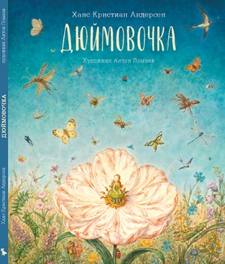 | 48 | 13 | ЛОРЕТА | 2022 | 3+ | Одинокая женщина мечтает о ребёнке и обращается за помощью к колдунье. Та даёт ей зёрнышко, из которого вырастает цветок с крошечной девочкой внутри — Дюймовочкой. Но Дюймовочке не суждено прожить беззаботную жизнь в доме матери, ведь её похищает жаба… Множество испытаний выпадает на долю добросердечной девочки. Но, как и бывает в волшебных сказках, всё заканчивается хорошо — избавлением от опасностей и свадьбой с королём эльфов. Иллюстрации к этой книге нарисовал известный художник Антон Ломаев. | твердый | 0.6 | 245х305 | https://cloud.mail.ru/public/xfaQ/GYjHWKDdE | 9785604735138
25 | Шарль Перро | Золушка | 1113.75 | 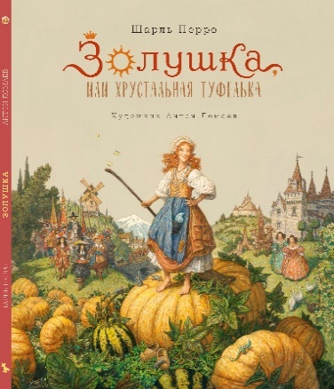 978-5-6050090-8-5 |  | 56 | 14 | ЛОРЕТА | 2025 | 6+ | «Золушка» — одна из самых известных историй, сюжет которой воплощался в сказках разных народов мира. Впервые сказку обнаружили в древних египетских папирусах. Но популярнее всех оказался вариант французского писателя и собирателя народных сказок Шарля Перро. И это неудивительно. Ведь именно «Золушка» Перро наполнена искристой лёгкостью, иронией и весельем. В ней нет жестокости имстительности немецкого варианта сказки братьев Гримм или эмоциональной вычурности «Кошки-Золушки» итальянца Джамбаттисты Базиле. Для этого издания мы заново перевели первую редакцию сказки Шарля Перро от 1675 года. А художник Антон Ломаев сопроводил её иллюстрациями, отправляющими читателя во Францию XVII века — века блистательных королей и придворных интриг, великолепных балов, золочёных карет и мушкетёров, века золотых сказок. | твердый | 0.6 | 245х285 | https://cloud.mail.ru/public/rH6i/KAwPCK1ii | 9785605009085
26 | Антон Ломаев | Колыбельная для маленького пирата | 1024.65 | 978-5-6047351-6-9 | 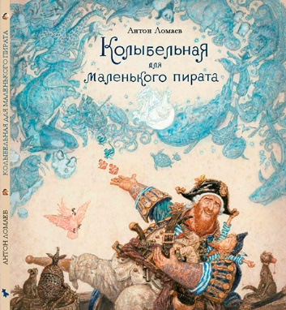 | 48 | 10 | ЛОРЕТА | 2023 | 6+ | Что может быть интереснее и увлекательнее детских игр? Особенно если местом для них служит настоящий пиратский корабль! Но и маленькому пирату ночью нужен сон и отдых перед следующим днём, который он вновь наполнит весёлыми играми. На помощь придёт колыбельная папы. Но чем интереснее истории, напетые в колыбельной, тем сложнее уснуть. Эта проблема знакома любому отцу, будь он художник или пират. Художник Антон Ломаев сочинил и нарисовал «Колыбельную для маленького пирата» для своих детей. Но эта книга пришлась по душе и многим другим читателям не только на русском, но и японском языке, выдержав несколько изданий. | твердый | 0.7 | 270х300 | https://cloud.mail.ru/public/Th1y/UXu4HuDom | 9785604735169
27 | Антон Ломаев | Про дождь, пиратов и цветные карандаши | 1024.65 | 978-5-6047351-5-2 | 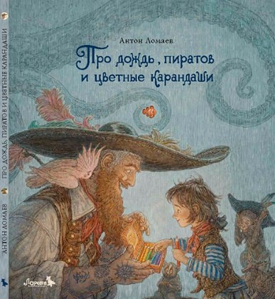 | 48 | 10 | ЛОРЕТА | 2023 | 6+ | Представь: ты — подвижный мальчик, привыкший к шумным играм на мачтах и палубе своего дома — пиратского корабля, где ты живёшь с папой, мамой и братьями — настоящими морскими разбойниками. Хорошо, когда светит солнце и рядом тёплое море. Но что делать, если холодный тропический дождь не выпускает тебя из дома? Непростой вопрос. Давай решим его вместе с героем этой книги! «Про дождь, пиратов и цветные карандаши» — продолжение истории папы и сына из «Колыбельной для маленького пирата» — книги, получившей несколько премий, в числе которых «Золотое яблоко» международного конкурса иллюстраций в Братиславе, а главное — завоевавшей сердца многих читателей разных возрастов. | твердый | 0.7 | 270х300 | https://cloud.mail.ru/public/vK4r/ECQVPy7tJ | 9785604735152
28 | Алис Бриер-Аке | Облако | 697.95 | 978-5-6047351-7-6 | 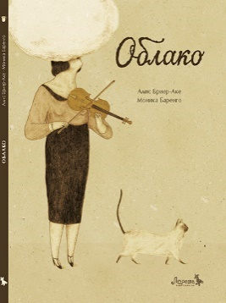 | 32 | 15 | ЛОРЕТА | 2023 | 6+ | Бывают дни, когда кажется, что ничего не получается. Мы чувствуем себя словно в облаке: не можем сосредоточиться, не замечаем красоты вокруг. Но однажды наступает утро, когда облако исчезает, — и красота мира возвращается. Книга «Облако» как прекрасное стихотворение: короткая и наполненная многослойными образами. Это настоящий маленький шедевр французской писательницы Алис Бриер-Аке и итальянской художницы Моники Баренго. | твердый | 0.4 | 210х290 | https://cloud.mail.ru/public/aaaV/3hp4UHs79 | 9785604735176
29 | Давид Кали | Писатель | 697.95 | 978-5-6047351-8-3 | 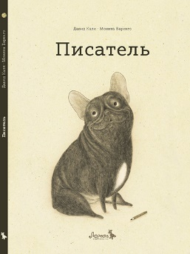 | 36 | 15 | ЛОРЕТА | 2023 | 6+ | «Писатель» — книга о том, какая это ответственность — быть собакой творческого человека. Ведь нужно бороться со скукой ожидания, заботиться о дневном распорядке писателя, о его общественной жизни, а иногда и возвращать с небес на землю. Трогательную историю дружбы и любви, рассказанную голосом собаки, придумали и нарисовали итальянские авторы — писатель Давид Кали и художница Моника Баренго. | твердый | 0.4 | 210х290 | https://cloud.mail.ru/public/ZddQ/eTTwdcKFv | 9785604735183
30 | Лиза Биджи | Счастье | 697.95 | 978-5-6050090-1-6 | 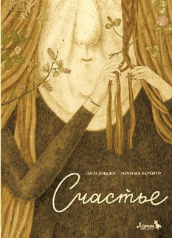 | 40 | 16 | ЛОРЕТА | 2024 | 6+ | Все мечтают о счастье, но на всех его не хватает. Злая ведьма похищает чужое счастье и вплетает его в свои волосы. Жертвы такого коварного похищения должны придумать, как вернуть себе самое драгоценное в их жизни. Это история о непростых отношениях между теми, кто отдаёт, и теми, кто привык лишь брать. И о том, как превратить своё поражение в победу. | твердый | 0.4 | 210х290 | https://cloud.mail.ru/public/nfJn/jegh3BnCJ | 9785605009016
31 | Антон Ломаев | Утренние пиратские песни | 1024.65 | 978-5-6047351-9-0 | 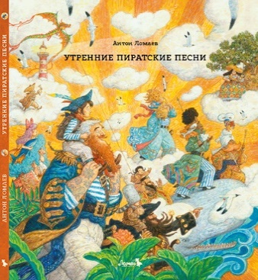 | 48 | 10 | ЛОРЕТА | 2024 | 6+ | «Утренние пиратские песни» — книга о радости. А что может быть радостнее, чемсолнечным утром петь песни по дороге в школу, сидя на папиных плечах? Тем более если вы идёте по своему пиратскому острову в компании ещё шести пап — капитанов пиратских кораблей, на плечах у которых сидит по дочке или сыну. Эта книга — продолжение истории папы и сына из «Колыбельной для маленького пирата» и книги «Про дождь, пиратов и цветные карандаши», которые не только полюбились читателям разных возрастов, но и получили ряд престижных премий, например «Образ книги» Московской международной книжной ярмарки и «Золотое яблоко» Международной биеннале иллюстрации в Братиславе. | твердый | 0.7 | 270х300 | https://cloud.mail.ru/public/pewK/HzSXCjR1y | 9785604735190
32 | Антон Ломаев | Фэнтези. Артбук | 2970 | 978-5-6050090-2-3 | 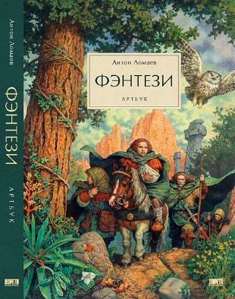 | 224 | 7 | ЛОРЕТА | 2024 | 16+ | «Фэнтези» Антона Ломаева — это не только альбом иллюстраций с комментариями, но и рассказ овремени, в котором они создавались. В артбук вошло более пятисот иллюстраций, выполненных в различных техниках. Это рисунки карандашом и пером, акварели, работы, нарисованные темперой и акрилом, написанные маслом и созданные с помощью компьютера. В комментариях на страницах альбома художник рассказывает о своей работе, делится воспоминаниями об издательской жизни и секретами «кухни» художника. Анна Гурова — писатель, редактор и переводчик, автор более тридцати книг в жанрах фантастики ифэнтези — рассказала в этом издании о том, как появился жанр фэнтези, а также о развитии этого направления в русскоязычной литературе. Артбук «Фэнтези» обращен как к любителям жанра, так и к тем, кто интересуется иллюстрацией иисторией книги. | твердый | 1.6 | 220х310 | https://cloud.mail.ru/public/vv2q/mqhZu4aKF | 9785605009023
33 | Кьяра Лоренцони | Теперь и навсегда | 697.95 | 978-5-6050090-4-7 | 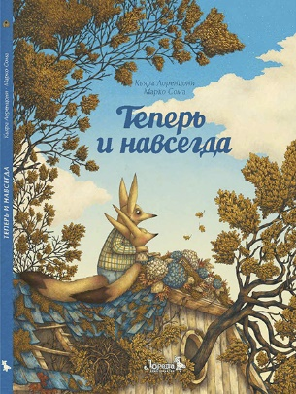 | 32 | 17 | ЛОРЕТА | 2024 | 6+ | Оливо и его отец внезапно остались без самого главного для них — без мамы. Вся красота жизни, которая исходила от мамы, разрушилась. Весь уклад пошёл кувырком. Их осталось двое — и всё. Им нужно восстановить свою жизнь, создать новое пространство, найти новые слова. Только так можно вернуть покой. И ещё — найти способ чувствовать себя по-прежнему втроём. Теперь и навсегда. Это история об утрате, печали и любви. | твердый | 0.5 | 210х290 | https://cloud.mail.ru/public/gRQY/jeoGpQJUK | 9785605009047
34 | Артур Конан Дойл | Приключения Шерлока Холмса. Этюд в багровых тонах | 1930.5 | 978-5-6050090-3-0 | 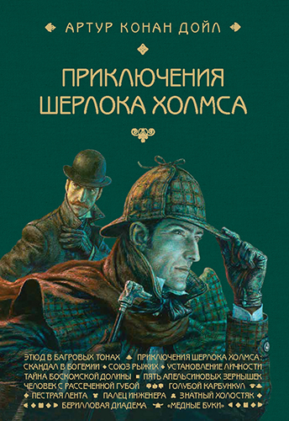 | 472 | 8 | ЛОРЕТА | 2024 | 16+ | Шерлок Холмс — любимый книжный герой человечества уже более века. Истории о нем читают на многих языках, о нем снимают кино, его образ прочно поселился в массовой культуре. Но, как иногда случается, на поверхности оказывается лишь небольшая часть написанного Конан Дойлом о легендарном сыщике. Издательство «Лорета» решилось на полное издание произведений писателя о Шерлоке Холмсе. В первую книгу задуманного четырехтомника вошли повесть «Этюд в багровых тонах» и сборник «Приключения Шерлока Холмса» из двенадцати рассказов. 130 иллюстраций, созданных художником Антоном Ломаевым, украсили настоящее издание. | твердый | 1.2 |  | https://cloud.mail.ru/public/xfeY/oJW4sBV49 | 9785605009030
35 | Александра Мициали | Маленький музыкант | 697.95 | 978-5-6050090-6-1 | 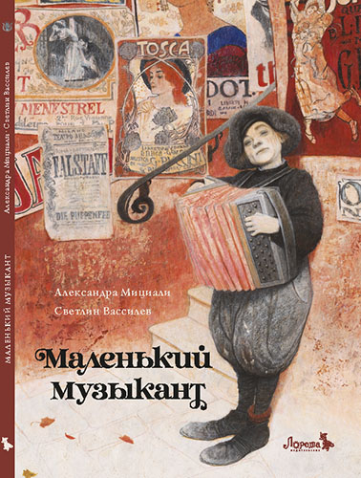 | 32 | 19 | ЛОРЕТА | 2024 | 6+ | Ничто не должно мешать большому музыканту сочинять настоящую, серьёзную музыку! Особенно маленький уличный музыкант саккордеоном, который играет у него под окнами. Но что, если мелодия бродячего музыканта, летящая прямо в небеса, сумеет коснуться слуха большого музыканта и тронуть его сердце? Тогда может произойти нечто неожиданное… Эта книга — о волшебной силе искусства. | твердый | 0.5 | 210х290 | https://cloud.mail.ru/public/Cxcd/4qsFa1g9f | 9785605009061
36 | Лука Тортолини | Расскажи мне о счастье! НОВИНКА | 697.95 | 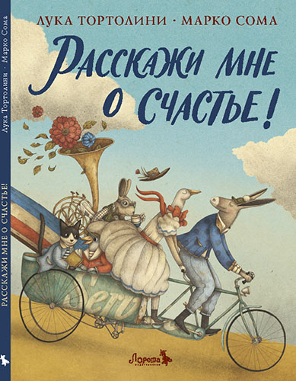 978-5-6050090-7-8 |  | 32 | 20 | ЛОРЕТА | 2024 | 6+ | Нежный и поэтический рассказ о поисках счастья и необыкновенной силе любви. Его сочинил Лука Тортолини, популярный итальянский автор, книги которого переведены на многие языки мира. Проиллюстрировал книгу всемирно известный художник Марко Сома. В 2024 году Лука Тортолини назван лучшим писателем года по версии итальянского журнала «Андерсен». Награждён премией «Андерсен» с формулировкой: «За литературу в формате иллюстрированной книги, вовлекающую читателя в плодотворный и глубокий диалог. За неторопливость, временами переходящую в стремительный порыв, не теряющий внутреннего спокойствия. За умение создавать увлекательную литературу для детей без снисходительности, суважением к детским чувствам. За смелость и свободу в детской литературе». Книга Марко Сома и Луки Тортолини «Расскажи мне о счастье!» вошла в список 100 самых красивых книг 2024 года, по мнению престижного международного жюри «Picturebooksmakers». | твердый | 0.5 | 220х300 | https://cloud.mail.ru/public/GaUU/QTjU1f7HL | 9785605009078
37 | Вильгельм Гауф | Карлик Нос | 1217.7 | 978-5-6050090-5-4 | 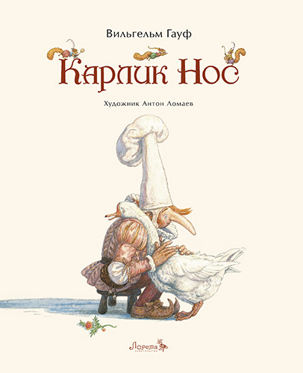 | 64 | 13 | ЛОРЕТА | 2025 | 6+ | Сказка «Карлик Нос» давно и прочно вошла в число самых известных и любимых историй для детей всего мира. По ней снимают кино и мультфильмы, историю карлика Носа разыгрывают в театрах и пересказывают на новые лады. «Карлик Нос» входит в альманах сказок Вильгельма Гауфа, впервые изданный в 1827 году, под общим названием «Александрийский шейх и его невольники». Специально для этого издания писательница Анна Гурова заново перевела сказку немецкого писателя, ахудожник Антон Ломаев нарисовал иллюстрации, переносящие читателя на улицы старинного немецкого города, где бок о бок живут рыцари и волшебники, обычные горожане и герцоги, где обыденная жизнь тесно сплетена с волшебством. | твердый | 0.67 | 220х300 | https://cloud.mail.ru/public/3kW7/sfcpJ7L5m | 9785605009054
38 | Жерар Монкомбль | Бальбузар | 1366.2 | 978-5-6053912-0-3 | 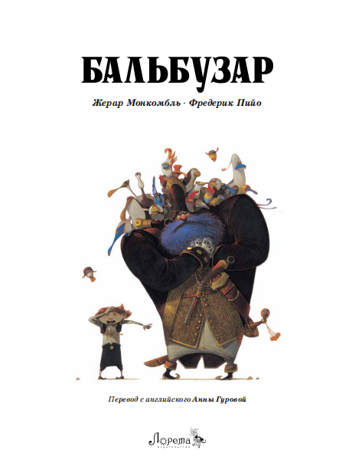 | 96 | 12 | ЛОРЕТА | 2025 | 6+ | Знаменитый пират Бальбузар безраздельно правит в Сарбакановом море. Он нападает на корабли, топит их, а драгоценные грузы забирает себе. Бальбузар - дикий, жестокий, грозный, но в тоже время по-своему добр и справедлив. Он живет в гармонии с морем, островами, рифами, ветром… Вокруг него всегда вьются птицы. Мужчины, женщины, дети - все любят Бальбузара. Ведь он свободен, как воздух. Однако императрице Пепите Тринадцатой совсем не нравится произвол, который творит в ее владениях отчаянный пират. Она посылает против него армаду под началом своего лучшего капитана по прозвищу Коммодор. Он высокомерен и безжалостен. Он олицетворяет закон, силу и порядок. Коммодор и Бальбузар вступают в схватку. Два выдающихся моряка, два опытных воина. И начинается война – ожесточенная, но неравная, ведь за спиной Коммодора стоит армия и вся мощь Империи. По его приказу строится исполинский корабль, который, несомненно, уничтожит флот под черным флагом. Неужели судьба Бальбузара предрешена? Или хитрый пират найдет способ одолеть чудовищного противника? «Бальбузар» - история противостояния двух миров. Власть и закон против моря и свободы. В тексте Жерара Монкомбля умело сочетаются юмор, поэзия и приключения, а великолепные иллюстрации Фредерика Пийо дают нам возможность увидеть эту захватывающую историю своими глазами. | твердый | 0.85 | 240х320 |  | 9785605391203
39 | Пересказ русской народной сказки А. Гуровой | Иван-царевич и серый волк | 1217.7 | 978-5-6050090-9-2 | 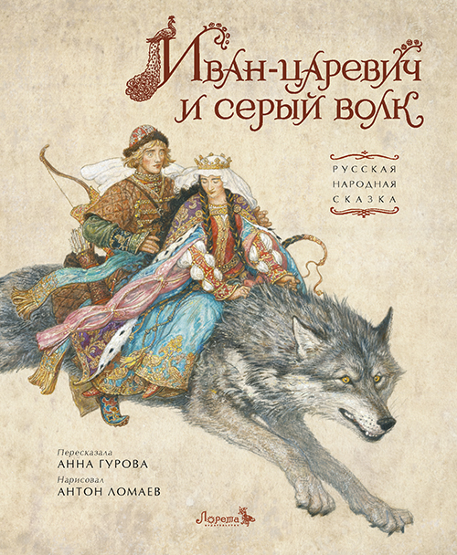 | 56 | 12 | ЛОРЕТА | 2025 | 6+ | «Иван-царевич и серый волк» — одна из самых известных народных сказок. С незапамятных времён её вразных вариациях пересказывают в тех землях, которые сейчас называют Россией, Беларусью и Украиной. Как часто бывает в фольклоре, сюжет сказки менялся, переходя из уст в уста. Считается, что есть 30 вариантов «Ивана-царевича и серого волка» в русском фольклоре, 19 — в украинском и 6 — в белорусском. Писательница Анна Гурова и художник Антон Ломаев предлагают свою версию сказки, пересказывая её на свой лад. Красочные иллюстрации Антона Ломаева приглашают читателей угадать, где живут Елена Прекрасная, царь Далмат и царь Афрон, увидеть перекличку архитектуры Тридевятого царства с городами Древней Руси. Ну и конечно, вместе с героями сказки пережить все приключения. Жар-птица похищает золотые яблоки, и Иван-царевич отправляется на её поиски за тридевять земель... | твердый | 0.6 | 245х305 |  | 9785605009092
40 | Тибо Гишон | Эдмондо и его конура | 772.2 | 978-5-6053912-5-8 | 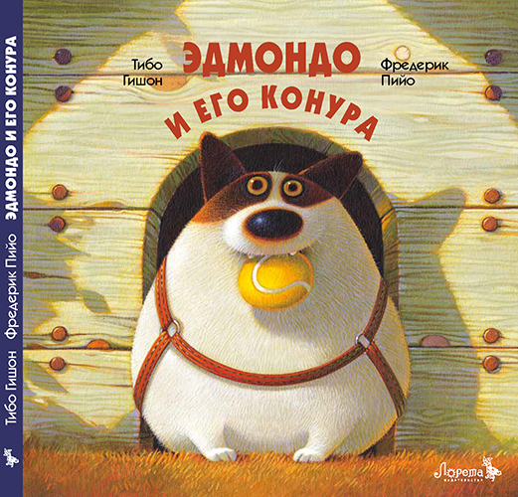 | 40 | 15 | ЛОРЕТА | 2025 | 6+ | Эдмондо — очаровательный домашний пёсик… Но однажды его уютную старую конуру заменили на бездушную пластиковую будку! Безо всяких колебаний Эдмондо отправляется в полное опасностей путешествие на поиски любимого домика. | твердый | 0.5 | 220х220 |  | 9785605391258
41 | Тибо Гишон | Эдмондо идёт в школу | 772.2 | 978-5-6053912-3-4 | 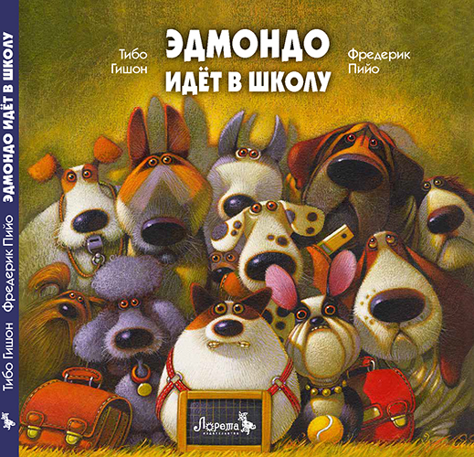 | 40 | 15 | ЛОРЕТА | 2025 | 6+ | Эдмондо — самый милый пёс на свете. Он почти не умеет лаять, а кусает только еду. Но однажды семья решает воспитать из него сторожевую собаку. Эдмондо отдают в знаменитую школу дрессировки «Сен-Бернар», и у бедного пса начинается непростая жизнь! | твердый | 0.5 | 220х220 |  | 9785605391234
42 | Тибо Гишон | Эдмондо едет в деревню | 772.2 | 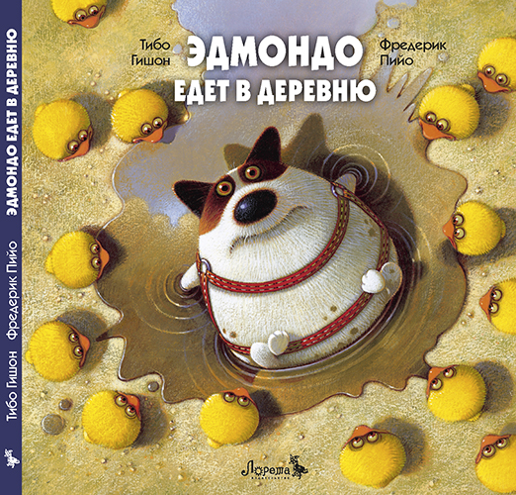 978-5-6053912-4-1 |  | 40 | 15 | ЛОРЕТА | 2025 | 6+ | Эдмондо — самый милый пёс на свете… Но он никогда не бывал в курятнике! Семья Эдмондо уезжает в отпуск, а пёс на это время отправляется пожить на ферму. Бедный Эдмондо в шоке от суровой деревенской жизни. Носкоро ему представится шанс показать, что он кое-чего стоит! | твердый | 0.5 | 220х220 |  | 9785605391241
42 | Антон Ломаев | Дед-пират и внучкин клад | 1024.65 | 978-5-6053912-6-5 | 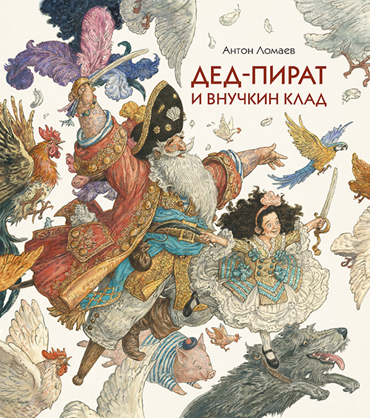 | 48 | 15 | ЛОРЕТА | 2025 | 6+ | «Дед-пират и внучкин клад» — это история одного дня, наполненного приключениями. Разве может быть иначе, если в гости к внучке приходит дедушка — да ещё такой необычный, как капитан пиратского корабля? Вместе с героями этой книги вы построите корабль, отправитесь в опасное путешествие, познакомитесь с некоторыми жителями пиратского острова и раскроете тайну редкой жемчужины. А ещё споёте немало матросских песенок вместе с дедом-пиратом и его храброй внучкой. | твердый | 0.7 | 270х300 |  | 9785605391265
43 | Братья Гримм | Бременские музыканты | 772.2 | 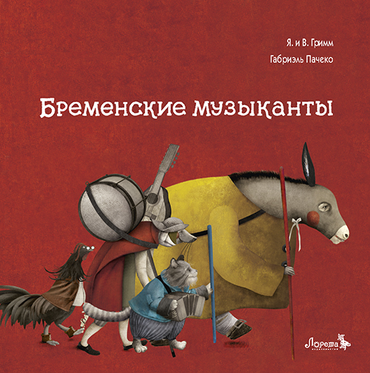 978-5-6053912-7-2 |  | 36 | 16 | ЛОРЕТА | 2025 | 6+ | Ослиный рёв, собачий лай, мяуканье и звонкий крик петуха эхом разносятся по страницам знаменитой сказки братьев Гримм. Четверо беглецов решают стать уличными музыкантами в городе Бремен. И не важно, что они не достигли своей цели, ведь их квартет всё равно прославился на весь мир. Габриэль Пачеко родился в Мексике в 1973 году. С 1997 года занимается иллюстрированием книг для детей и подростков. Удостоен множества наград, в том числе особого упоминания на Международной выставке детской книги в Болонье в 2009 году. Габриэль Пачеко сотрудничает с издательствами по всему миру, проводит курсы, семинары и мастер-классы по иллюстрации в Америке и Европе. | твердый | 0.5 | 220х220 |  | 9785605391272
44 | Антон Ломаев | Артбук Сказки. О том, как создаются детские иллюстрированные книги | 3415.5 | 978-5-6053912-9-6 | 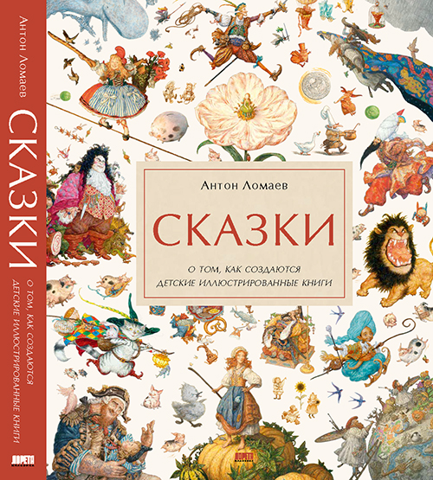 | 272 | 5 | ЛОРЕТА | 2026 | 6+ | Что за детство без детских книг? Они остаются в памяти на всю жизнь. Люди вырастают, но помнят рассказанные в них истории, помнят иллюстрации. За каждой такой книгой стоят ее авторы — писатель и художник. Их работа — одна из самых сложных и ответственных. Ведь они обращаются к живой фантазии ребенка, участвуют в формировании мировоззрения маленького читателя, его вкуса. В этой книге художник Антон Ломаев на примере своей работы над литературными сказками всемирно известных писателей — Ханса Кристиана Андерсена, Шарля Перро, братьев Гримм, Вильгельма Гауфа и Эрнста Теодора Амадея Гофмана — рассказывает о том, как создаются иллюстрированные детские книги. Художник приоткрывает завесу тайны над тем, как рождаются сказки, повествует о «кухне» книжного волшебства. Антон Ломаев — известный художник-иллюстратор и автор из Санкт-Петербурга. Его книги издаются во многих странах мира. Антон Ломаев — лауреат множества российских и международных премий в области иллюстраторского искусства, в числе которых «Золотое яблоко» Международного конкурса иллюстрации в Братиславе (BIB Golden Apple, 2019), международная премия «Образ книги» (Москва, 2013, 2014, 2016, 2018, 2019, 2021, 2022, 2024, 2025) и почетный диплом Международного совета по детской книге (IBBY, Швейцария, Базель, 2018). Антон Ломаев — номинант на Международную премию имени Х. К. Андерсена — 2026 (International Board on Books for Young People (IBBY), Базель, Швейцария, 2025). | твердый | 2.4 | 310х245 |  | 9785605391296
45 | Исаак Бабель | Конармия : новеллы | 2673 | 978-5-6055266-1-2 | 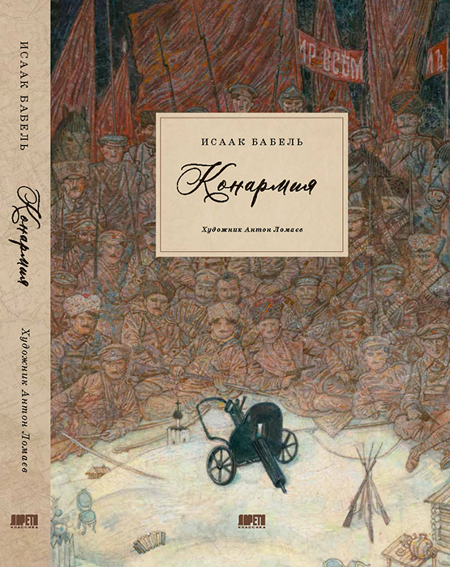 | 248 | 6 | ЛОРЕТА | 2026 | 16+ | Сегодня, за давностью лет, непросто обозначить контуры советско-польской войны, описанной в «Конармии» ее участником Исааком Бабелем. Но именно в наши дни, когда оживают многие вековые национальные мифы и конфликты, опыт талантливого писателя кажется особенно интересным. Эта война тесно вплетена в Первую мировую и Гражданскую войны, изменившие Россию. Польша, разделенная более чем на столетие между Россией, Австрией и Пруссией, вновь обрела независимость в 1918 году и силой оружия нащупывала собственные пределы, претендуя на земли прекратившей существование Российской империи — части Украины и Белоруссии. Постреволюционная Россия, погрязшая в Гражданской войне, сражалась с вой­сками Юзефа Пилсудского. В конфликте участвовали многие силы, от войск Украинской Народной Республики, Западно-Украинской Народной Республики, Белорусской Народной Республики до сил Антанты. Результатом войны стало заключение Рижского мирного договора 1921 года, по которому Польше отошли земли Западной Украины и Западной Белоруссии, и сложившееся положение просуществовало до Второй мировой войны. Наше время оживило и это многовековое противоборство. Тем ярче и актуальнее текст «Конармии» звучит сегодня. Литературный талант Исаака Бабеля, уроженца южной столицы Российской империи — Одессы, выражал себя яркой «смесью» языков, не только оттенков южнорусских диалектов и украинского, но и идиша и даже французского, на котором Бабель начинал писать. Речь героев звучит своеобразно, ярко и насыщенно; этот язык придает подкупающую достоверность, страстность и правдивость повествованию. И читатель видит, что за рассказчиком, от лица которого идет повествование, стоит опыт самого Исаака Бабеля — комиссара 1-й Конной армии Рабоче-крестьянской Красной армии под командованием С. М. Буденного. Это издание «Конармии» проиллюстрировал известный петербургский художник Антон Ломаев — обладатель многих международных и российских премий в области иллюстрации, номинант на Международную премию имени Х. К. Андерсена | твердый | 1.5 | 285х197 |  | 9785605526612

